Sheet1
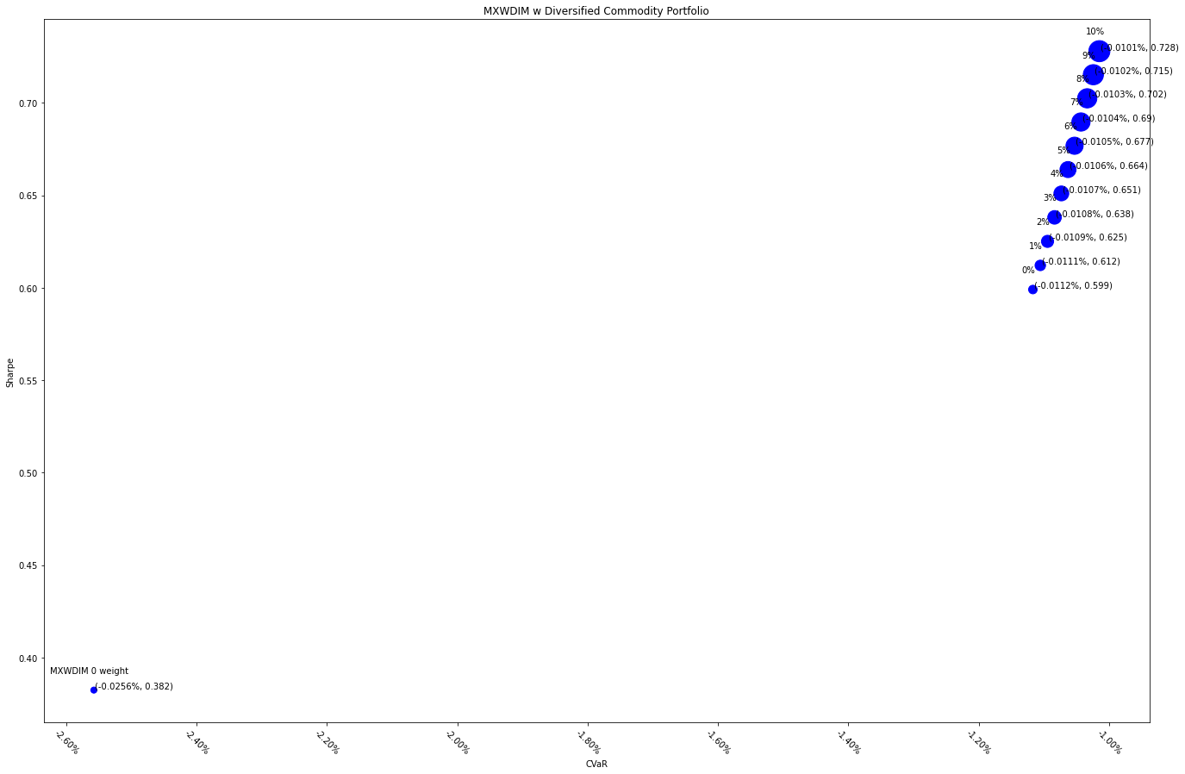
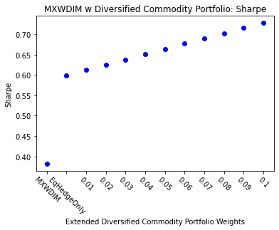
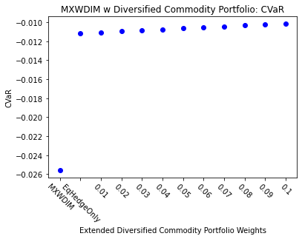
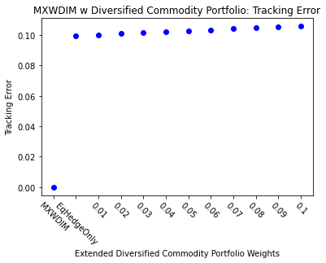
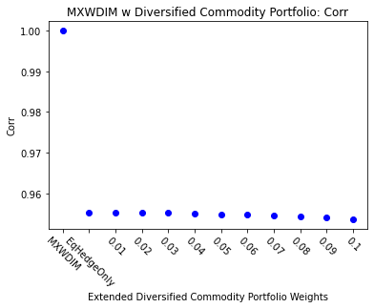
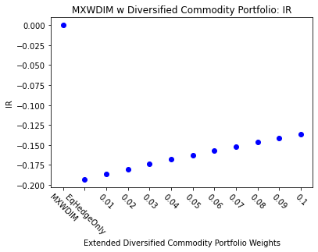
 | MXWDIM | EqHedgeOnly | 0.01 | 0.02 | 0.03 | 0.04 | 0.05 | 0.06 | 0.07 | 0.08 | 0.09 | 0.1
Ret | 6.50% | 4.58% | 4.63% | 4.68% | 4.73% | 4.78% | 4.83% | 4.87% | 4.92% | 4.97% | 5.01% | 5.05%
Vol | 17.00% | 7.64% | 7.57% | 7.49% | 7.41% | 7.34% | 7.27% | 7.20% | 7.13% | 7.07% | 7.00% | 6.94%
Sharpe | 0.3823 | 0.5990 | 0.6121 | 0.6251 | 0.6381 | 0.6510 | 0.6639 | 0.6768 | 0.6897 | 0.7025 | 0.7152 | 0.7280
5%-ile | -1.55% | -0.74% | -0.73% | -0.72% | -0.71% | -0.70% | -0.69% | -0.69% | -0.68% | -0.67% | -0.67% | -0.66%
CVaR | -2.56% | -1.12% | -1.11% | -1.09% | -1.08% | -1.07% | -1.06% | -1.05% | -1.04% | -1.03% | -1.02% | -1.01%
Tracking Error | 0.00% | 9.95% | 10.02% | 10.09% | 10.15% | 10.22% | 10.28% | 10.34% | 10.40% | 10.47% | 10.52% | 10.58%
IR | 0 | -0.193 | -0.186 | -0.180 | -0.174 | -0.168 | -0.163 | -0.157 | -0.152 | -0.147 | -0.142 | -0.137
Corr | 1 | 0.955 | 0.955 | 0.955 | 0.955 | 0.955 | 0.955 | 0.955 | 0.954 | 0.954 | 0.954 | 0.954
Max DD | -34.68% | -15.00% | -14.73% | -14.46% | -14.20% | -13.95% | -13.69% | -13.45% | -13.21% | -12.97% | -12.74% | -12.51%
Rank | 50 | 100 | 150 | 200 | 250 | 300 | 350 | 400 | 450 | 500 | 550 | 600

